7__SombraYLuz
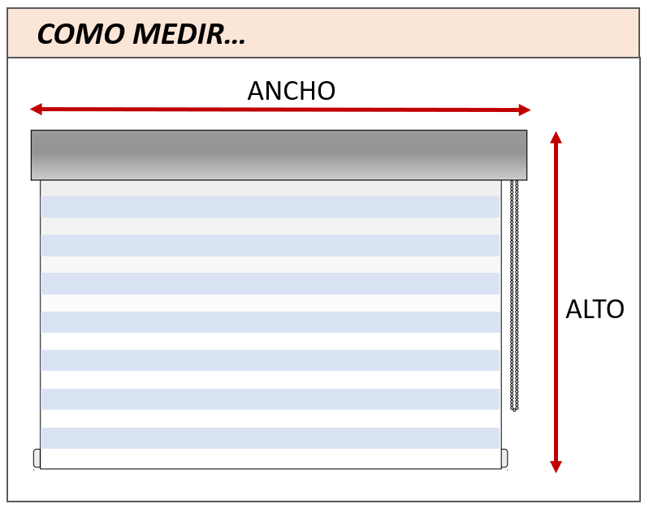 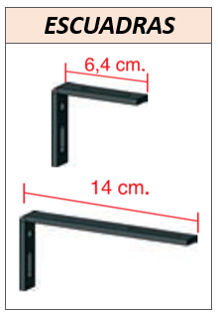
CLIENTE:
CODIGO CLIENTE:
TELÉFONO / MOVIL:
 |  |  |  |  |  |  |  |  |  |  |  |  |  |  |  |  | V3.2019
 |  |  | SOMBRA Y LUZ
DIRECCIÓN:
REFERENCIA PEDIDO:

Indicar si es presupuesto o pedido: |  |  |  | PEDIDO |  | PRESUPUESTO | DATOS MÍNIMOS PARA PEDIDO | VALOR ESTÁNDAR |  |  | INCREMENTO DE PRECIO

REFERECNIA | CANTIDAD | MEDIDAS |  |  | TEJIDO |  |  | MANO |  | CAJÓN |  |  | COLOR ACCESORIOS |  | ESCUADRAS
 |  |  |  |  |  |  |  |  |  | TAMAÑO |  | COLOR
 |  | ALTO (mm) | ANCHO (mm) |  | GAMA - COLOR |  |  | IZQUIERDA | DERECHA | CAJON 80 | CAJON 90 | BLANCO OTRO (RAL) | BLANCO | NEGRO | ESCUADRAS 6 CM | ESCUADRAS 14 CM

- El alto de mandos será el estandar de Persax (ver tarifa), salvo que el cliente especifique el alto de mando deseado - Las escuadras de 6cm y 14cm, son necesarias cuando se quiere instalar a pared. Se suministrarán tantas escuadras como soportes lleve la cortina

OBSERVACIONES:

